山行報告書
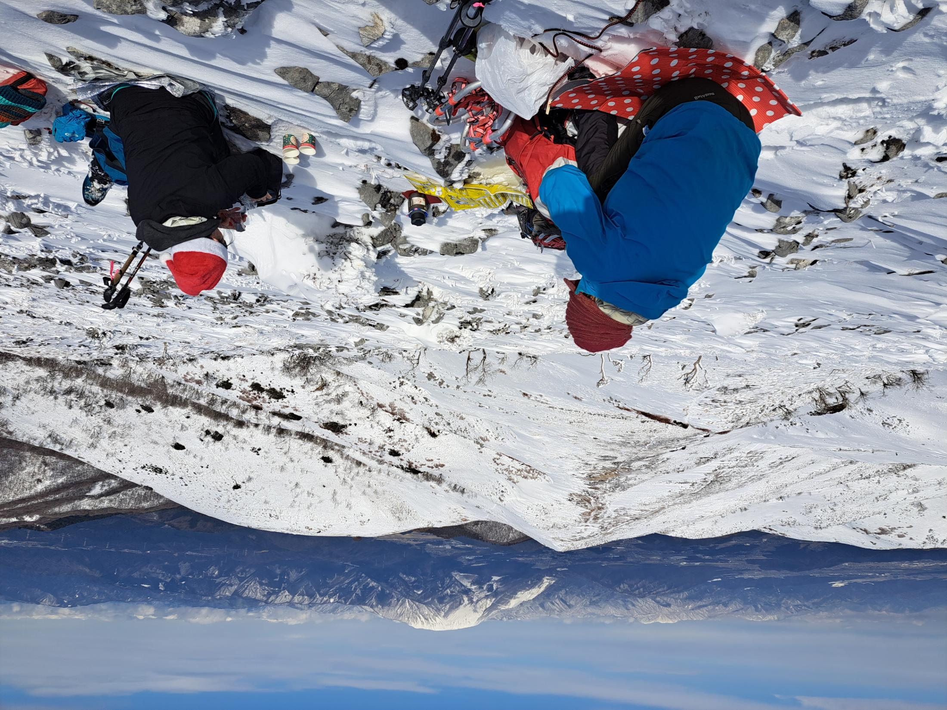
山行報告 |  |  |  |  | 報告者 | 衣斐 剛人
●山 名 | 霊仙山 1094ｍ |  |  |  | 山 域 | 滋賀 1/2.5万地図［霊仙山］

●山行目的 | クリスマス山行
●山行期間 | 12月24日（日） |  |  |  | 天 候 | 晴
●メンバー | ＣＬ | 衣斐 剛人 | ＳＬ | 依田 良子

●コースタイム
6：35大垣＝7：50垂井北中＝7：40霊仙柏原登山口～11：38霊仙最高点（ランチ）12：16～15：17登山口＝15：50北中＝16：20大垣

●現地の状況及び感想その他
・天候も良く最高のクリスマス山行となりました ・アイゼン、輪カン持って行きましたが行きは未使用。帰りは歩行訓練？山頂から４合目までアイゼン付けて下りました ・依田コメント：昨日は良く歩きました。綺麗な青空の下気持ち良かった！ 下山時は歩いてきた踏み跡を見ていたつもりでも少し間違えて新雪の中歩いたり楽しかったです！ありがとうございました ・写真は最高点から見た伊吹山（左の人、サンタさんの帽子被っています）

●ヒヤリハット報告
なし

●事故の有無（有の場合その詳しい状況と原因、対策）
なし
●準備段階での問題点とその対策
車にあるサングラスを朝出発時にザックに入れるつもりが忘れました。 ⇒ザックに常時入れとくことにしました

